Menú
BIENVENIDO A LA SIMULACIÓN FINANCIERA BÁSICA DE TU MODELO DE NEGOCIO.
ANTES DE DIGITAR LA INFORMACIÓN EN ESTE SIMULADOR, TEN EN CUENTA QUE:
1. SOLO SE PODRÁN MODIFICAR LAS CELDAS RESALTAS CON COLOR AZUL.
2. REVISA LOS COMENTARIOS DE LAS CELDAS, TE DARÁN CLAVES PARA EL CORRECTO DILIGENCIAMIENTO DE LA INFORMACIÓN.
3. LOS ESTADOS FINANCIEROS SE ELABORAN DE FORMA AUTÓMATICA Y NO REQUIEREN NINGUNA INTERVENCIÓN DEL EMPRENDEDOR.
PROYECCIÓN DE VENTAS Y PREMISAS

INFRAESTRUCTURA Y GASTOS

INVERSIÓN TOTAL Y FINANCIACIÓN

ESTADOS FINANCIEROS

RESULTADOS DE LA SIMULACIÓN

Desarrollado por: Magíster Mauricio Reyes Giraldo.
Docente Asociado Universidad Univerisdad -EAN.
contacto: dmreyes@ean.edu.co - @dmreyesg
TUTORIAL

Forecast de materia prima
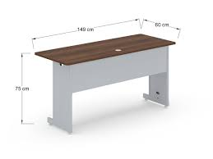
Producto | Cantidad de unidades proyectada de venta anual | Cantidad de m2 de materia prima por unidad en m2 estimada | Cantidad de m2 de materia prima por total unidades en m2 estimada total anual | Total Kg exocarpo de coco triturado por m2 estimado anual | Cantidad de Kg de exocarpo de coco triturado por m2 de cada producto estimado | Cantidad de vinagre blanco (L) por m2 de material requerido de cada producto | Precio (COP) por 1L de vinagre blaco | Costo (COP) por L usados de vinagre blaco por cada producto | Cantidad de harina de trigo (Kg) por 1m2 de material | Precio (COP) por 1 kg de harina de trigo | Costo (COP) por kg usados de harina de trigo por cada producto | Cantidad de agua (m3) por cada 1m2 | Precio (COP) por 1m3 de agua en zona industrial de Bogotá | Costo (COP) por cada L de agua usados en zona industrial de Bogotá | Costo de Mano de obra directa por cada 1 m2 de material | Costo de Mano de obra directa por m2 usados por producto | Costo de arriendo por 1 m2 de material producido | Costo consumo en COP de KW/h por m2 | Costos totales (COP) de materia prima + Mano de obra directa + Costos indirectos por producto | Costos de producto totales anual (COP) de materia prima + mano de obra directa + Costos indirectos por total m2 proyectados anuales | se plantea un 30% de rentabilidad esperada del poryecto ya que según gemini para 2017 la rentabilidad del sector de aglomerados fue del 20% y se contempla un alza del 10% para 2025
1 m2 de fibra de coco - calibre 15 mm |  | 1 |  | 0 | 0.875 | 0.625 | $2,850 | $1,781 | 3.75 | $3,400 | $12,750 | 0.015 | $470.840 | $7.06 | $3,169 | $3,169 | $1,590 | $596,795 | $616,092 | $-
Tablero de fibra de coco 1 m2 - calibre 15 mm | 360 | 1 | 360 | 315 | 0.875 | 0.625 | $2,850 | $1,781 | 1350 | $3,400 | $4,590,000 | 5.4 | $470.840 | $2,542.54 |  |  |  |  | $616,092 | $221,793,133
Mesas con fribra de coco - comedor 4 puestos + 4 sillas | 480 | 6 | 2880 | 15120 | 5.25 | 3.75 | $2,850 | $10,688 | 10800 | $3,400 | $36,720,000 | 43.2 | $470.840 | $20,340.29 |  |  |  |  | $3,696,552 | $10,646,070,372
Mesas de centro con fribra de coco - pequeña | 120 | 1.45 | 174 | 220.76 | 1.27 | 0.91 | $2,850 | $2,583 | 652.5 | $3,400 | $2,218,500 | 2.61 | $470.840 | $1,228.89 |  |  |  |  | $893,333 | $155,440,021
Soporte para macetas pequeño | 480 | 0.25 | 120 | 26.25 | 0.22 | 0.16 | $2,850 | $445 | 450 | $3,400 | $1,530,000 | 1.8 | $470.840 | $847.51 |  |  |  |  | $154,023 | $18,482,761
Escritorio con fibra de coco Pequeño | 120 | 2 | 240 | 420 | 1.75 | 1.25 | $2,850 | $3,563 | 900 | $3,400 | $3,060,000 | 3.6 | $470.840 | $1,695.02 |  |  |  |  | $1,232,184 | $295,724,177
Total m2 |  |  | 3774 |  |  |  |  | $2,240,813 |  |  | $16,039,500 | 56.625 |  | $116,977 | $3,986,250 |  | $2,000,000 | $-
Total kg de coco |  |  |  | 16102 |  |  |  |  |  |  | $-

 |  |  |  |  |  |  |  | $18,397,289

Producto | Cantidad Vendida | Precio Unitario | Costo Unitario COP | Utilidad Unitaria COP | Margen Bruto Unitario (%) | Utilidad Total COP | % Utilidad sobre Total
Mesas con fibra de coco - comedor 4 puestos | 480 | $5,000,000 | $3,696,552 | $1,303,448 | 26.07% | $625,654,938 | 67.94%
Escritorio con fibra de coco Pequeño | 120 | $3,000,000 | $1,232,184 | $1,767,816 | 58.93% | $212,137,911 | 23.04%
Soporte para macetas pequeño | 480 | $280,000 | $154,023 | $125,977 | 44.99% | $60,468,956 | 6.57%
Tableros de fibra de coco 1 m2 - cal. 15 mm | 360 | $650,000 | $616,092 | $33,908 | 5.22% | $12,206,867 | 1.33%
Mesas de centro con fibra de coco - pequeña | 120 | $980,000 | $893,333 | $86,667 | 8.84% | $10,399,986 | 1.13%
TOTAL GLOBAL |  |  |  |  | 28.37% | $920,868,658 | 100%

Producto | Costos totales (COP) de materia prima + Mano de obra directa + Costos indirectos por producto |  | Máquinas | Potencias de las máquinas (HP) | Potencias de las máquinas (KW) | Costo de consumo en COP de KW/h | Costo de consumo en COP de KW/h x 10 días
1 m2 de fibra de coco - calibre 15 mm | $616,092.0 |  | Trituradora de cocos TCR 50 | 6 | 5.08 | $2,794.0 | $173,228,000.0
Tablero de fibra de coco 1 m2 - calibre 15 mm | $616,092.0 |  | Tamizadora Circular Vulcano FTI 300 | 0.94 | 0.17 | $93.5 | $5,797,000.0
Mesas con fribra de coco - comedor 4 puestos | $3,696,552.2 |  | Mezcladora de material en polvo granulado | 4.02 | 3 | $1,650.0 | $102,300,000.0
Mesas de centro con fribra de coco - pequeña | $893,333.5 |  | Prensa Caliente de Laminación para Madera Contrachapada | 75.1 | 56 | $30,800.0 | $1,909,600,000.0
Soporte para macetas pequeño | $154,023.0 |  | sierra de mesa para obra dewalt | 2.4 | 1.8 | $990.0 | $61,380,000.0
Escritorio con fibra de coco Pequeño | $1,232,184.1 |  |  |  |  | Total | $2,252,305,000.0

Dimensiones estimadas por producto:

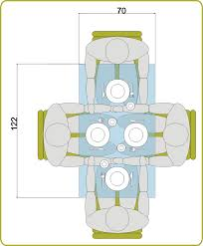
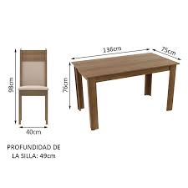
Comedor 4 puestos y 4 sillas: |  |  | Productos | 2025 | 2026 | 2027 | 2028 | 2029
 |  |  | Tableros de fibra de coco 1 m2 - calibre 15 mm | 360 | 376.2 | 432.6 | 497.5 | 572.2
 |  |  | Mesas con fribra de coco - comedor 4 puestos | 480 | 501.6 | 576.8 | 646.1 | 743.0
 |  |  | Mesas de centro con fribra de coco - pequeña | 120 | 126 | 176.4 | 198.5 | 228.2
 |  |  | Soporte para macetas pequeño | 480 | 500.16 | 725.2 | 841.3 | 967.5
 |  |  | Escritorio con fibra de coco Pequeño | 120 | 126 | 157.5 | 173.3 | 199.2
 |  |  | Total | 1560 | 1630 | 2069 | 2357 | 2710

Mesas de centro con fribra de coco - pequeña
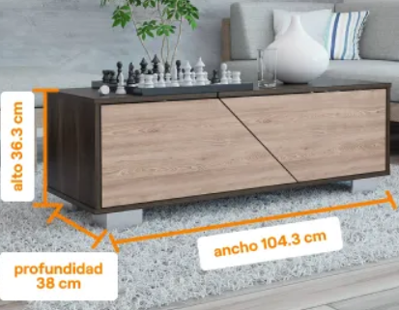

Soporte para macetas pequeño
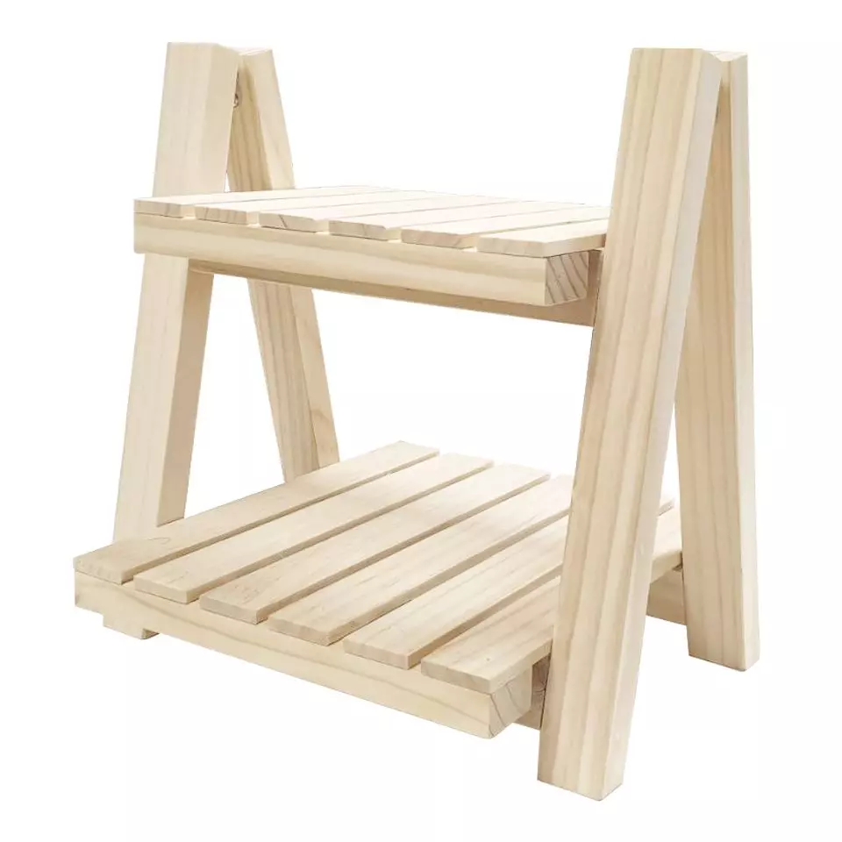

Escritorio con fibra de coco Pequeño

1
INGRESOS/VENTAS DEL PRIMER AÑO |  |  |  |  |  | CRECIMIENTO PORCENTUAL EN VTAS (CANTIDADES) |  |  |  | AÑO BASE | 2025
 | NOMBRE DEL PRODUCTO O SERVICIO | CANTIDADES | PRECIO DE VENTA UNITARIO SIN IVA | INGRESOS TOTALES | AÑO: | 2026 | 2027 | 2028 | 2029
1 | Tableros de fibra de coco 1 m2 - calibre 15 mm | 360.00 | $ 650,000.00 | $ 234,000,000 | 7% | 4.5% | 15.0% | 15.0% | 15.0% | AÑO | 2026 | 2027 | 2028 | 2029
2 | Mesas con fribra de coco - comedor 4 puestos | 480.00 | $ 5,000,000.00 | $ 2,400,000,000 | 74% | 4.5% | 15.0% | 12.0% | 15.0% | INFLACIÓN | 5.6% | 4.3% | 3.9% | 3.6%
3 | Mesas de centro con fribra de coco - pequeña | 120.00 | $ 980,000.00 | $ 117,600,000 | 4% | 5.0% | 40.0% | 12.5% | 15.0% | IPP | 5.0% | 5.0% | 5.0% | 5.0%
4 | Soporte para macetas pequeño | 480.00 | $ 280,000.00 | $ 134,400,000 | 4% | 4.2% | 45.0% | 16.0% | 15.0%
5 | Escritorio con fibra de coco Pequeño | 120.00 | $ 3,000,000.00 | $ 360,000,000 | 11% | 5.0% | 25.0% | 10.0% | 15.0% | TASA IMPTO RENTA |  |  | 34.0%
6 |  |  |  | $ - | 0%
7 |  |  |  | $ - | 0%
VOLVER AL MENÚ
8 |  |  |  | $ - | 0%
9 |  |  |  | $ - | 0%
10 |  |  |  | $ - | 0%
 |  |  | TOTAL | $ 3,246,000,000 | 100%
REVISA LAS PROYECCIONES
COSTOS DE CADA PRODUCTO O SERVICIO
 | NOMBRE DEL PRODUCTO SERVICIO | CANTIDADES | COSTO UNITARIO DEL PDTO O SERVICIO | COSTOS TOTALES
1 | Tableros de fibra de coco 1 m2 - calibre 15 mm | 360 | $ 616,092.04 | $ 221,793,133 | 10%
2 | Mesas con fribra de coco - comedor 4 puestos | 480 | $ 3,696,552.21 | $ 1,774,345,062 | 76%
3 | Mesas de centro con fribra de coco - pequeña | 120 | $ 893,333.45 | $ 107,200,014 | 5%
4 | Soporte para macetas pequeño | 480 | $ 154,023.01 | $ 73,931,044 | 3%
5 | Escritorio con fibra de coco Pequeño | 120 | $ 1,232,184.07 | $ 147,862,089 | 6%
6 | 0 | 0 |  | $ - | 0%
7 | 0 | 0 | $ - | $ - | 0%
8 | 0 | 0 | $ - | $ - | 0%
9 | 0 | 0 | $ - | $ - | 0%
10 | 0 | 0 | $ - | $ - | 0%
 |  |  | TOTAL | $ 2,325,131,342 | 100%

PROYECCIONES
AÑO | 2025 | 2026 | 2027 | 2028 | 2029
VENTAS ANUALES | $ 3,246,000,000.0 | $ 3,584,121,868.8 | $ 4,420,882,601.8 | $ 5,153,616,950.1 | $ 6,140,019,234.4
COSTOS ANUALES | $ 2,325,131,341.8 | $ 2,552,356,558.0 | $ 3,155,591,488.9 | $ 3,721,823,502.4 | $ 4,494,101,879.1
MARGEN OPERATIVO | $ 920,868,658.2 | $ 1,031,765,310.8 | $ 1,265,291,112.9 | $ 1,431,793,447.7 | $ 1,645,917,355.2

2
DEFINA LA INVERISIÓN INICIAL QUE REALIZARÁN PARA LA PUESTA EN MARCHA DEL NEGOCIO:

 | INVERSIÓN INICIAL |  | DEP
TERRENOS | $ -
PROPIEDAD PLANTA Y EQUIPO | $ 101,959,900.00 |  | 10 | $ 10,195,990.00
VOLVER AL MENÚ
MUEBLES Y ENSERES | $ 10,000,000.00 |  | 5 | $ 2,000,000.00
EQUIPO DE OFICINA | $ 12,000,000.00 |  | 5 | $ 2,400,000.00
EQUIPO DE TRANSPORTE | $ - |  | 5 | $ -
FRANQUICIAS | $ - |  | 5 | $ -
PATENTES /INV en INTANGIBLES | $ 1,863,000.00 |  | 5 | $ 372,600.00
GASTOS DE PUESTA EN MARCHA | $ 5,000,000.00 |  | 5 | $ 1,000,000.00
TOTAL INVERSIONES | $ 130,822,900.00 |  |  | $ 15,968,590.00
INCLUYA EN CADA CATEGORÍA LOS COSTOS Y GASTOS FIJOS DEL PRIMER AÑO, EN LOS QUE DEBERÁN INCURRRIR PARA LA OPERACIÓN DEL NEGOCIO

NÓMINAS: |  | GASTOS FIJOS:
 | VALOR AÑO 1 |  | VALOR AÑO 1
ADMINISTRATIVA: | $ 272,160,000.00 | ARRIENDO: | $ 72,000,000.00
 |  | SERVICIOS PÚBLICOS: | $ 100,000,000.00
Desarrollado por: Magíster Mauricio Reyes Giraldo.
Docente de Tiempo Completo Universidad EAN.
Coordinador Núcleo de Emprendimiento Universidad FEAV Univerisdad -EAN.
contacto: dmreyes@ean.edu.co
VENTAS: |  | TELEFONÍA CELULAR: | $ -
 |  | INTERNET: | $ 1,380,000.00
PRODUCCIÓN/SERVICIO: | $ 143,505,000.00 | PAPELERÍA: | $ 1,500,000.00
TOTAL NÓMINAS | $ 415,665,000.00 | SERVICIOS DE SEGURIDAD: | $ 2,000,000.00
 |  | SERVICIOS DE ASEO: | $ 8,000,000.00
PRESUPUESTO DEL MARKETING MIX año de INICIO. | $ 5,000,000.00 | polizas de seguro | $ 6,000,000.00
 |  | Outsourcing | $ 18,000,000.00
GASTO PUBLICITARIO AÑOS SIGUIENTES |  |  | $ -
2026 | $ 10,000,000.00 |  | $ -
2027 | $ 15,000,000.00 |  | $ -
2028 | $ 20,000,000.00 |  | $ -
2029 | $ 25,000,000.00 | TOTAL GASTOS FIJOS | $ 208,880,000.00

3
INVERSIÓN TOTAL Y NECESIDADES DE FINANCIACIÓN
 |  |  |  | TASA DE INT ANUAL CRÉDITO
TOTAL INVERSIONES | $ 130,822,900.00 |  |  | 20.52% |  |  | AÑOS DE CRÉDITO | 5 | 1
 |  |  |  |  |  |  |  |  | 2
CALCULO DEL CAPITAL DE TRABAJO INICIAL |  |  |  | CALCULO DEL PRÉSTAMO |  |  |  |  | 3
 | MESES | VALOR |  | inicial | interés | amort | cuota | final | 4
COSTOS OPERATIVOS | 2.0 | $ 387,521,890.29 | AÑO 0 |  |  |  |  | $323,268,957.0 | 5
NÓMINAS | 2.0 | $ 69,277,500.00 | 2025 | $323,268,957.0 | $66,334,790.0 | $42,999,070.5 | $109,333,860.5 | $280,269,886.4
MARKETING MIX | 2.0 | $ 833,333.33 | 2026 | $280,269,886.4 | $57,511,380.7 | $51,822,479.8 | $109,333,860.5 | $228,447,406.6
GASTOS FIJOS | 2.0 | $ 34,813,333.33 | 2027 | $228,447,406.6 | $46,877,407.8 | $62,456,452.7 | $109,333,860.5 | $165,990,953.9
TOTAL |  | $ 492,446,056.96 | 2028 | $165,990,953.9 | $34,061,343.7 | $75,272,516.8 | $109,333,860.5 | $90,718,437.2
 |  |  | 2029 | $90,718,437.2 | $18,615,423.3 | $90,718,437.2 | $109,333,860.5 | $-
VOLVER AL MENÚ
TOTAL INVERSIÓN |  | $ 623,268,956.96
APORTE DE LOS EMPRENDEDORES |  | $ 300,000,000.00
PRÉSTAMO A SOLICITAR |  | $ 323,268,956.96

Desarrollado por: Magíster Mauricio Reyes Giraldo.
Docente de Tiempo Completo Universidad EAN.
Coordinador Núcleo de Emprendimiento Universidad FEAV Univerisdad -EAN.
contacto: dmreyes@ean.edu.co

4
VOLVER AL MENÚ
ESTADOS FINANCIEROS BÁSICOS PROYECTADOS
Todos los datos de los Estados financieros se generan de forma automática.

ESTADO DE RESULTADOS
 |  | 2025 | 2026 | 2027 | 2028 | 2029
 | VENTAS | $ 3,246,000,000.0 | $ 3,584,121,868.8 | $ 4,420,882,601.8 | $ 5,153,616,950.1 | $ 6,140,019,234.4
 | COSTO VENTAS | $ 2,325,131,341.8 | $ 2,552,356,558.0 | $ 3,155,591,488.9 | $ 3,721,823,502.4 | $ 4,494,101,879.1
 | UTILIDAD BRUTA | $ 920,868,658.2 | $ 1,031,765,310.8 | $ 1,265,291,112.9 | $ 1,431,793,447.7 | $ 1,645,917,355.2
 | GASTOS ADTIVOS Y VTAS | $ 415,665,000.0 | $ 438,942,240.0 | $ 457,816,756.3 | $ 475,671,609.8 | $ 492,795,787.8
 | GASTOS FIJOS DEL PERIODO | $ 208,880,000.0 | $ 220,577,280.0 | $ 230,062,103.0 | $ 239,034,525.1 | $ 247,639,768.0
 | OTROS GASTOS | $ 5,000,000.0 | $ 10,000,000.0 | $ 15,000,000.0 | $ 20,000,000.0 | $ 25,000,000.0
 | DEPRECIACIÓN | $ 15,968,590.0 | $ 15,968,590.0 | $ 15,968,590.0 | $ 15,968,590.0 | $ 15,968,590.0
 | UTILIDAD OPERATIVA | $ 275,355,068.2 | $ 346,277,200.8 | $ 546,443,663.6 | $ 681,118,722.9 | $ 864,513,209.5
 | GASTOS FINACIEROS | $ 66,334,790.0 | $ 57,511,380.7 | $ 46,877,407.8 | $ 34,061,343.7 | $ 18,615,423.3
 | UTILIDAD ANTES DE IMPTOS | $ 209,020,278.3 | $ 288,765,820.1 | $ 499,566,255.7 | $ 647,057,379.1 | $ 845,897,786.2
 | IMPUESTOS | $ 71,066,894.6 | $ 98,180,378.8 | $ 169,852,527.0 | $ 219,999,508.9 | $ 287,605,247.3
 | UTILIDAD NETA | $ 137,953,383.7 | $ 190,585,441.3 | $ 329,713,728.8 | $ 427,057,870.2 | $ 558,292,538.9

BALANCE
 | AÑO 0 | 2025 | 2026 | 2027 | 2028 | 2029
ACTIVO
CAJA/BANCOS | $ 492,446,056.96 | $ 674,435,854.70 | $ 718,327,506.73 | $ 882,640,079.69 | $ 970,827,276.30 | $ 1,094,917,836.19
FIJO NO DEPRECIABLE | $ - | $ - | $ - | $ - | $ - | $ -
FIJO DEPRECIABLE | $ 130,822,900.00 | $ 130,822,900.00 | $ 130,822,900.00 | $ 130,822,900.00 | $ 130,822,900.00 | $ 130,822,900.00
DEPRECIACIÓN ACUMULADA | $ - | $ 15,968,590.00 | $ 31,937,180.00 | $ 47,905,770.00 | $ 63,874,360.00 | $ 79,842,950.00
ACTIVO FIJO NETO | $ 130,822,900.00 | $ 114,854,310.00 | $ 98,885,720.00 | $ 82,917,130.00 | $ 66,948,540.00 | $ 50,979,950.00
TOTAL ACTIVO | $ 623,268,956.96 | $ 789,290,164.70 | $ 817,213,226.73 | $ 965,557,209.69 | $ 1,037,775,816.30 | $ 1,145,897,786.19
PASIVO
Impuestos X Pagar | 0 | $ 71,066,894.6 | $ 98,180,378.8 | $ 169,852,527.0 | $ 219,999,508.9 | $ 287,605,247.3
TOTAL PASIVO CORRIENTE | $ - | $ 71,066,894.6 | $ 98,180,378.8 | $ 169,852,527.0 | $ 219,999,508.9 | $ 287,605,247.3
Obligaciones Financieras | $ 323,268,956.96 | $ 280,269,886.42 | $ 228,447,406.61 | $ 165,990,953.95 | $ 90,718,437.19 | $ -
PASIVO | $ 323,268,956.96 | $ 351,336,781.04 | $ 326,627,785.45 | $ 335,843,480.90 | $ 310,717,946.09 | $ 287,605,247.31
PATRIMONIO
Capital Social | $ 300,000,000.00 | $ 300,000,000.00 | $ 300,000,000.00 | $ 300,000,000.00 | $ 300,000,000.00 | $ 300,000,000.00
Utilidades del Ejercicio | 0 | $ 137,953,383.7 | $ 190,585,441.3 | $ 329,713,728.8 | $ 427,057,870.2 | $ 558,292,538.9
TOTAL PATRIMONIO | $ 300,000,000.00 | $ 437,953,383.66 | $ 490,585,441.28 | $ 629,713,728.79 | $ 727,057,870.21 | $ 858,292,538.89

TOTAL PAS + PAT | $ 623,268,956.96 | $ 789,290,164.70 | $ 817,213,226.73 | $ 965,557,209.69 | $ 1,037,775,816.30 | $ 1,145,897,786.19
CUADRE (ACT = PAS+PAT) | $ - | $ - | $ - | $ - | $ - | $ -

FLUJO DE CAJA DEL PROYECTO:
CAPITAL INVERTIDO
 | AÑO 0 | 2025 | 2026 | 2027 | 2028 | 2029
Activos Corrientes | $ 492,446,057 | $ 674,435,855 | $ 718,327,507 | $ 882,640,080 | $ 970,827,276 | $ 1,094,917,836
Pasivos Corrientes | $ - | $ 71,066,895 | $ 98,180,379 | $ 169,852,527 | $ 219,999,509 | $ 287,605,247
KTNO | $ 492,446,057 | $ 603,368,960 | $ 620,147,128 | $ 712,787,553 | $ 750,827,767 | $ 807,312,589

Activo Fijo Neto | $ 130,822,900 | $ 114,854,310 | $ 98,885,720 | $ 82,917,130 | $ 66,948,540 | $ 50,979,950
Depreciación Acumulada | $ - | $ 15,968,590 | $ 31,937,180 | $ 47,905,770 | $ 63,874,360 | $ 79,842,950
Activo Fijo Bruto | $ 130,822,900 | $ 130,822,900 | $ 130,822,900 | $ 130,822,900 | $ 130,822,900 | $ 130,822,900

Desarrollado por: Magíster Mauricio Reyes Giraldo.
Docente de Tiempo Completo Universidad EAN.
Coordinador Núcleo de Emprendimiento Universidad FEAV Univerisdad -EAN.
contacto: dmreyes@ean.edu.co
Total Capital Operativo Neto | $ 623,268,957 | $ 718,223,270 | $ 719,032,848 | $ 795,704,683 | $ 817,776,307 | $ 858,292,539

CALCULO DEL FLUJO DE CAJA LIBRE
EBIT |  | $ 275,355,068.2 | $ 346,277,200.8 | $ 546,443,663.6 | $ 681,118,722.9 | $ 864,513,209.5
Impuestos |  | $ 93,620,723.2 | $ 117,734,248.3 | $ 185,790,845.6 | $ 231,580,365.8 | $ 293,934,491.2
NOPLAT |  | $ 181,734,345.0 | $ 228,542,952.5 | $ 360,652,818.0 | $ 449,538,357.1 | $ 570,578,718.3
Inversión Neta |  | $ -94,954,313.1 | $ -809,577.8 | $ -76,671,834.8 | $ -22,071,624.7 | $ -40,516,231.5
Flujo de Caja Libre del periódo |  | $ 86,780,032 | $ 227,733,375 | $ 283,980,983 | $ 427,466,732 | $ 530,062,487

5
VOLVER AL MENÚ
EVALUACIÓN FINANCIERA Y PUNTO DE EQULIBRIO
TASA DE EVALUACIÓN DEL PROYECTO |  |  | 25.00%

FLUJO DE CAJA DE PROYECTO | INVERSIÓN AÑO 0 | 2025 | 2026 | 2027 | 2028 | 2029
 | -$623,268,956.96 | $86,780,031.91 | $227,733,374.73 | $283,980,983.12 | $427,466,732.42 | $530,062,486.79
 | -623268956.96 | 69424025.532 | 145749359.83 | 145398263.36 | 175090373.6 | 173690875.67
VALOR PRESENTE NETO DEL PROYECTO = |  | $ 86,083,941.03
TASA INTERNA DE RETORNO = |  | 30.00% |  | PERIODO DE RECUPERACIÓN: |  | 4.39 | AÑOS

PUNTO DE EQULIBRIO
NOMBRE DEL PRODUCTO O SERVICIO | MARGEN DE CONTRIBUCIÓN UNITARIO | PARTICIPACIÓN % EN VENTAS TOTALES | MARGEN DE CONTRIBUCIÓN PONDERADO | PTO EQUILIBRIO POR REFERENCIA DE PDTO O SERVICIO |  |  |  | COSTO
Tableros de fibra de coco 1 m2 - calibre 15 mm | $ 33,907.96 | 7% | $ 2,444.38 | 38.77 | UNIDADES | $ 650,000.00 | 77.54 | $ 616,092.04
Mesas con fribra de coco - comedor 4 puestos | $ 1,303,447.79 | 74% | $ 963,732.19 | 397.63 | UNIDADES | $ 5,000,000.00 | 795.27 | $ 3,696,552.21
Mesas de centro con fribra de coco - pequeña | $ 86,666.55 | 4% | $ 3,139.86 | 19.48 | UNIDADES | $ 980,000.00 | 38.97 | $ 893,333.45
Soporte para macetas pequeño | $ 125,976.99 | 4% | $ 5,216.05 | 22.27 | UNIDADES | $ 280,000.00 | 44.53 | $ 154,023.01
Escritorio con fibra de coco Pequeño | $ 1,767,815.93 | 11% | $ 196,060.92 | 59.65 | UNIDADES | $ 3,000,000.00 | 119.29 | $ 1,232,184.07
0 | $ - | 0% | $ - | - | UNIDADES | $ - | - | $ -
0 | $ - | 0% | $ - | - | UNIDADES | $ - | - | $ -
0 | $ - | 0% | $ - | - | UNIDADES | $ - | - | $ -
0 | $ - | 0% | $ - | - | UNIDADES | $ - | - | $ -
0 | $ - | 0% | $ - | - | UNIDADES | $ - | - | $ -
 |  |  |  | 537.80 | UNIDADES

VOLVER AL MENÚ
TOTAL MARGEN DE CONTRIBUCIÓN PROMEDIO PONDERADO = |  |  | $ 1,170,593.40
PUNTO DE EQULIBRIO = COSTOS Y GTOS FIJO/MCPP = |  |  | 537.80 | UNIDADES
PUNTO DE EQULIBRIO EN PESOS (VALOR VENTAS MÍNIMAS EN TOTAL SIN IVA) |  |  | $ 2,217,634,239.61

Desarrollado por: Magíster Mauricio Reyes Giraldo.
Docente de Tiempo Completo Universidad EAN.
Coordinador Núcleo de Emprendimiento Universidad FEAV Univerisdad -EAN.
contacto: dmreyes@ean.edu.co
 | COSTOS FIJO | INGRESOS | COSTO VAR | COSTO TOTAL
0 | $ 629,545,000.00 | 0 | 0 | $ 629,545,000.00
537.80 | $ 629,545,000.00 | $ 2,217,634,239.61 | $ 1,588,089,239.61 | $ 2,217,634,239.61
1,075.60 | $ 629,545,000.00 | $ 4,435,268,479.23 | $ 3,176,178,479.23 | $ 3,805,723,479.23

 | PRECIOS | UNIDADES | TOTAL VENTAS
1 | $ 650,000.00 | 38.77 | 25200050.194
2 | $ 5,000,000.00 | 397.63 | 1988169640.6
3 | $ 980,000.00 | 19.48 | 19094381.228
4 | $ 280,000.00 | 22.27 | 6234899.9928
5 | $ 3,000,000.00 | 59.65 | 178935267.65
6 | $ - | - | 0
7 | $ - | - | 0
8 | $ - | - | 0
9 | $ - | - | 0
10 | $ - | - | 0
 |  |  | $ 2,217,634,239.61

 |  |  |  |  | PASIVO /ACTIVOS | 52%
 |  |  |  |  | PATRIMONIO/ACTIVOS | 48%
 |  |  |  |  | IMPTO | 0.34
 |  |  |  |  | COSTO DEUDA | 21%
 |  |  |  |  | TASA M R EMPRENDEDORES

